Tabelle1
Abstimmung für die Umwelt in %, NationarätInnen BE Halbzeitbilanz Legislatur 2019 bis 2021 vgl.ecorating.ch
 | Abstimmung für die Umwelt Kt. BE (Prozent)
 | SP, Grüne, EVP, GLP | Mitte, FDP | SVP
 | 100 | 57.4 | 12.2 | * von Siebenthal tritt nicht mehr an
 | 100 | 50.0 | 6.1
 | 100 | 45.2 | 4.1
 | 100 | 22.4 | 2.0
 | 100 |  | 2.0
 | 100 |  | 2.0
 | 99 |  | 1.0
 | 98 |  | 0.0
 | 98
 | 96
 | 95
 | 94
Mittel- wert | 98 | 44 | 4

 | Individuelle Resultate:

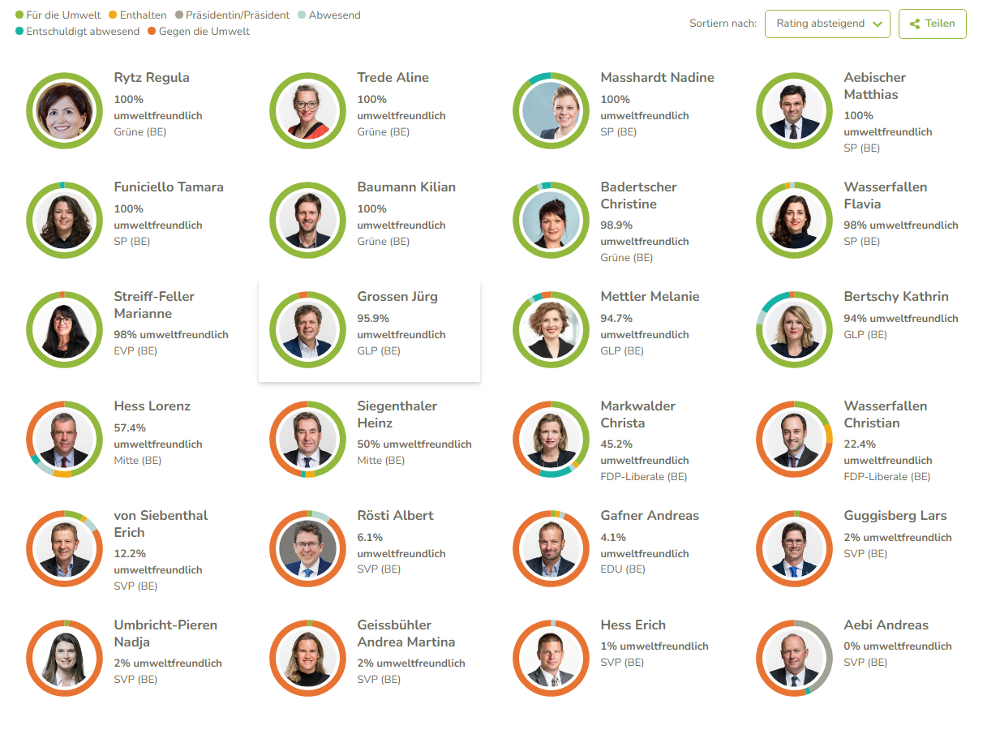

 | copy-paste aus ecorating.ch, Nationalrat, BE, Halbzeitbilanz Legislatur 2019 bis 2021

